Retornos Esperados
 | Revisión de Retornos Esperados:
 | La Fed no subiría tasas en 2026 (vs WIRP que descuenta casi una subida en diciembre 2026). Esto es consistente con múltiplos de stocks sin cambios.
 | Spreads estables. Sin espacio a compresión.
 | Si se desacelera la economía y se abren lo spreads, la expectativa de tasas de interés caería, compensando pérdidas por spreads.

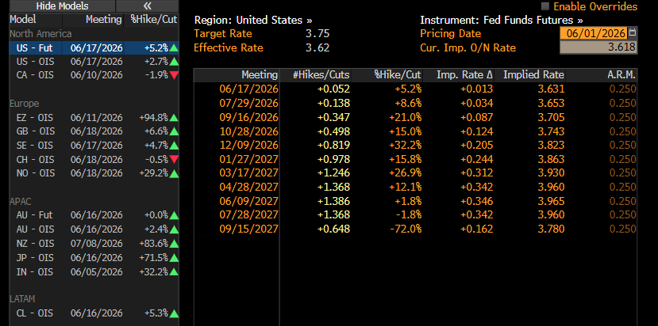
 | 1. Metodología de cálculo:
 | 1.1. Expected Return RF: carry o yield actual + variaciones de tasas (en comparación con WIRP)
 | Ajuste anual (meses) | 0.58
 | Delta tasas hoy (WIRP) | -
 | Delta tasas cierre 2026 (WIRP) | 0.20%
 | Promedio delta tasas 2026 (WIRP) | 0.100%
Variación tasas 2H 2026 (delta vs WIRP) |  | -0.1000%

 | 1.2. Expected Return RV: dividend yield + earnings growth + variación de múltiplos
 | ACWI - Dividend Yield | 1.57%
 | ACWI - Earnings Growth | 10%
 | ACWI - Delta de Múltiplos | 0% | (Cambiaría con expectativas de tasas)

 | 2. Resultados
 | Asset Class | ETF de referencia | ETF Yield BBG | Yield según spreads | Comentarios | Yield Actual | Duración | Componente 1: Carry / Dvd Yield | Componente 2: P&L Capital / Earnings Growth | Componente 3: Delta Múltiplos | Retorno Esperado JUN-DIC | Retorno Esperado ANUALIZADO | Allocation | Resultado JUN-DIC
 | Treasury Bills | BIL US Equity | 3.53% | 3.55% | Promedio esperado 2026 | 3.54% | 0.10 | 2.07% | 0.01% | - | 2.08% | 3.56% | 5%
 | Treasury Notes | IGLA LN Equity | 3.85% | 3.74% |  | 3.79% | 6.71 | 2.21% | 0.39% | - | 2.60% | 4.46% | 45%
 | High Yield Bonds | GHYG US Equity | 6.31% | 6.34% | 260 bps de spread vs T-Notes | 6.32% | 2.93 | 3.69% | 0.17% | - | 3.86% | 6.62% | 20%
 | Investment-Grade Bonds | LQD US Equity | 4.68% | 4.44% | 70 bps de spread vs T-Notes | 4.56% | 8.69 | 2.66% | 0.51% | - | 3.17% | 5.43% | 10%
 | EM Bonds | EMB US Equity | 5.09% | 5.44% | 170 bps de spread vs T-Notes | 5.26% | 6.79 | 3.07% | 0.40% | - | 3.47% | 5.94% | 10%
 | Equities | ACWI US Equity | 1.57% | 1.57% | Dvd yield | 1.57% | - | 0.92% | 5.83% | 0.00% | 6.75% | 11.57% | 10%
 |  |  |  |  |  |  |  |  |  |  |  | 5.81% |  | 3.39%

 |  |  |  | Hacer escenarios

 |  |  |  | Retornos condicionados en todos

